Portada
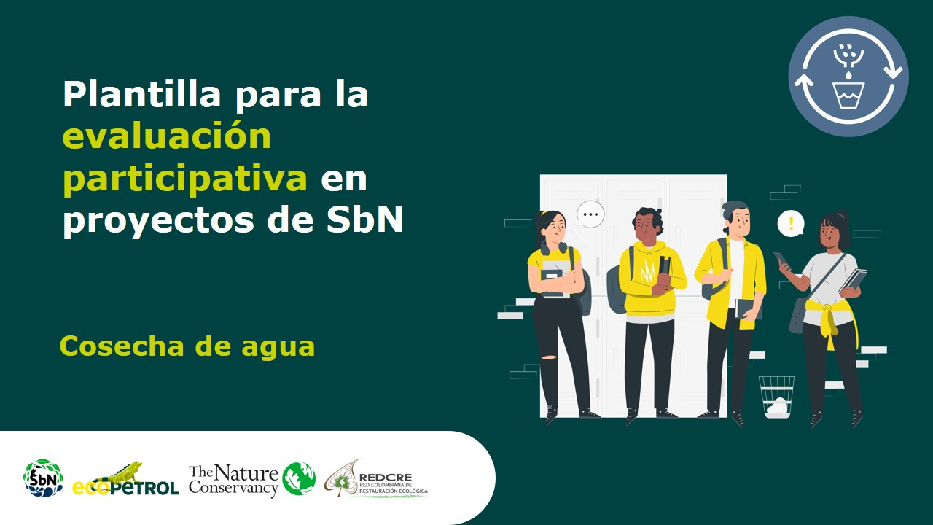

Etapa Seguimiet

